상품제안서
유니콘 3in1 OTG 멀티 카드리더기 XC-2000M | 상품코드: S30558

 |  |  |  |  |  |  | 02-713-8555 | www.synergygift.co.kr
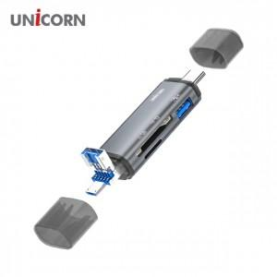

【상세/제작정보】 | A타입/C타입/5핀 USB3.1포트지원

【인쇄/포장옵션】 | 레이저, 스티커, 풀칼라 / 포장지포장

【공급단가】 | 수량 | 100~ | 300~ | 500~ | 1,000~ | 3,000~
*VAT별도 | 단가 | 8,340원 | 8,030원 | 7,720원 | 7,410원 | 7,230원

【상품 URL】 | https://www.synergygift.co.kr:443/src/goods_detail.php?gdno=30558

